Arduino_MEGA_v2
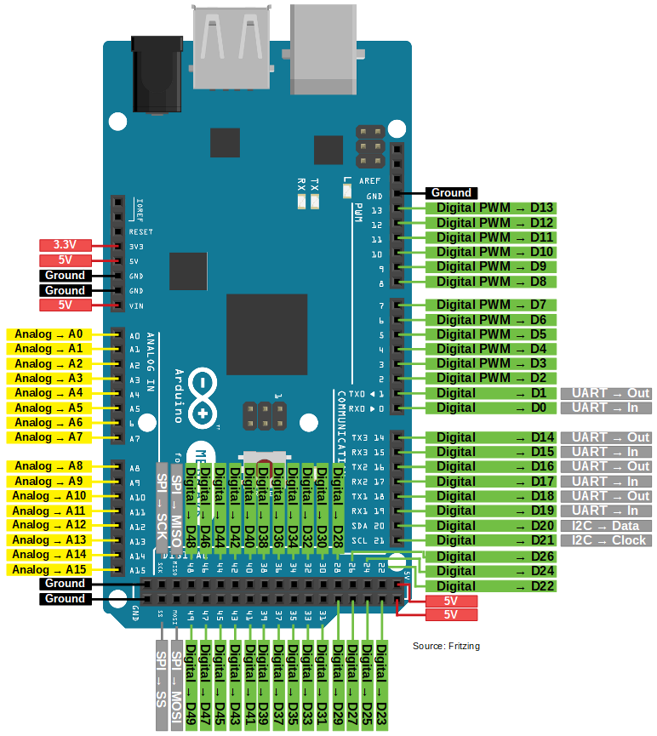
Arduino MEGA

 |  | analog in |  | PWM |  | digital |  | digital
 | A0 | pot_1 | D0 | RX0 | D22 | timon_data | D23 | sw[0]
 | A1 | pot_2 | D1 | TX0 | D24 | timon_ck | D25 | sw[1]
 | A2 | slide_ribbon_1 | D2 | enc_clk_1 | D26 | NC | D27 | sw[2]
 | A3 | slide_ribbon_2 | D3 | enc_dt_1 | D28 | cueva_sel[2] | D29 | sw[3]
 | A4 |  | D4 | enc_clk_2 | D30 | cueva_sel[1] | D31 | sw[4]
 | A5 |  | D5 | enc_dt_2 | D32 | cueva_sel[0] | D33 | sw[5]
 | A6 |  | D6 | tunel_echo | D34 | selva_sel[3] | D35
 | A7 |  | D7 | tunel_trigger | D36 | selva_sel[2] | D37
 | A8 | joy_x | D8 | led[0] | D38 | selva_one_shot[5] | D39 | arp_led
 | A9 | joy_y | D9 | led[1] | D40 | selva_one_shot[4] | D41 | arp
 | A10 | puente_piezo[0] | D10 | led[2] | D42 | selva_one_shot[3] | D43 | seres_sel[5]
 | A11 | puente_piezo[1] | D11 | led[3] | D44 | selva_one_shot[2] | D45 | seres_sel[4]
 | A12 | puente_piezo[2] | D12 | led[4] | D46 | selva_one_shot[1] | D47 | seres_sel[3]
 | A13 | puente_piezo[3] | D13 | led[5] | D48 | selva_one_shot[0] | D49 | seres_sel[2]
 | A14 | puente_piezo[4] |  | communication | D50 | selva_sel[1] | D51 | seres_sel[1]
 | A15 | puente_piezo[5] | D14 | TX3 | D52 | selva_sel[0] | D53 | seres_sel[0]
 |  |  | D15 | RX3
 |  |  | D16 | TX2
 |  |  | D17 | RX2
 |  |  | D18 | TX1
 |  |  | D19 | RX1
 |  |  | D20 | SDA
 |  |  | D21 | SCL

